Накладная-№3
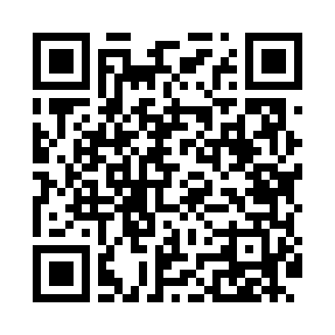
Номер товарно-транспортной накладной: |  |  | Торговый представитель: Amriyev Muhammad
Поставщик: Toshkent falcon fly 2 |  |  | Телефон торгового представителя: +998972880505
Дата отгрузки: 14.10.2025 |  |  | Контрагент: """" Klient
Дата консигнации: |  |  | Адрес:
Доставщик: |  |  | Телефон:
Телефон доставщика:
Время заказа: 14.10.2025 10:37:32
№ | Штрих-код | Название товаров (работ,услуг) | Количество | Количество в кейсе | Цена | Сумма
 |  |  | 29 |  |  | 1357000
1 | 6956843297651 | Складная пластиковая корзина для белья DB-140 -68 | 1 | 1 шт. | 93,000 | 93,000
2 | 6665202057821 | Тарелка керамические CZT18-03 8"dinner plate 20.3*20.3*2cm Porcelain 534g XP-13-20 | 6 | 6 шт. | 33,000 | 198,000
3 | 6665202057807 | Тарелка керамические CZT18-01 10"dinner plate 26*26*2cm Porcelain 869g XP-13-21 | 6 | 6 шт. | 52,000 | 312,000
4 | 6665202057890 | Керамикали ликоб B24-D3323 CZT18-10 XP-13-120 | 2 | 2 шт. | 46,000 | 92,000
5 | 6665202057098 | Косушка Керамические CZT18-15 6"bowl 15.5*15. 5*7cm Porcelain 554g XP-13-18 | 6 | 6 шт. | 33,000 | 198,000
6 | 6665202080874 | Тарелка керамические CZT18-144 9.5''Triangle plate 15*15*5.5cm Porcelain XP-13-30 | 3 | 3 шт. | 25,000 | 75,000
7 | 6665202058927 | Тарелка керамические B24-D3323 CZT18-114 22.5 x18x4 sm XP-13-116 | 2 | 2 шт. | 42,000 | 84,000
8 | 6665202071124 | Керамическая соусница CZT18-131 castor 5pcs 5 .5”vinegar-V 5''oil-O 3''pepper-2 holes 3''pe pper-3 holes XP-13-28 | 1 | 1 шт. | 104,000 | 104,000
9 | 6805019698743 | Коврик для ванны, 54×85 см, DB-98-74 | 1 | 1 шт. | 66,000 | 66,000
10 | 6805019698941 | Коврики напольные для ванной комнаты 50*80 DB -98-94 | 1 | 1 шт. | 135,000 | 135,000
Итого: 1357000

